1.전류센서 EOL검사기 화면창 개선내역
③ 변경 #1 - 바코드 리딩부 변경

바코드 리딩
??????,??????????????????????

① 변경 #1 - 정보변경
⑥변경 #6 - 검사스펙 추가(이미지)

품 명
Current Sensor+3P BUSBAR (고정)
품 번
K4366-25070 (고정)
생산일
년/월/일/Shift (변경)
차 종
OS EV EPCU (고정)
바코드
???????????????? (변경)
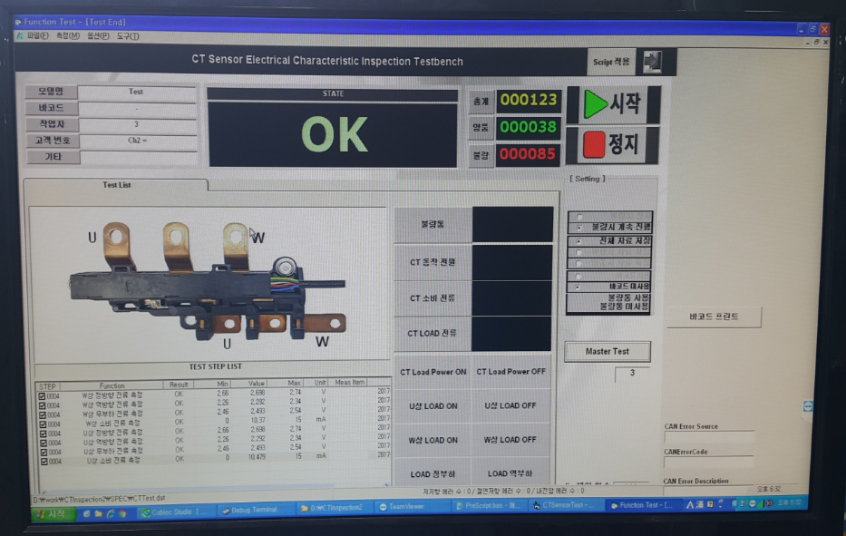

검사 스텍
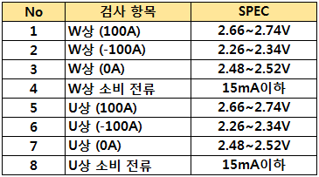

④변경 #5 - 마스터 체크 상태 추가

② 변경 #2 - 검사항목명 변경
마스터 체크 미완료
①W상 (100A) 센싱전압 측정
②W상 (-100A) 센싱전압 측정
③W상 (0A) 센싱전압 측정
④W상 소비 전류측정
⑤U상 (100A) 센싱전압 측정
⑥U상 (-100A) 센싱전압 측정
⑦U상 (0A) 센싱전압 측정
⑧U상 소비 전류측정
마스터 체크 완료
※ 마스터 샘플 4종 시업전 검사 완료 상태 확인창
4종 완료시 화면창 Blue색상 변환됨

마스터 체크 상태

⑤변경 #5 - 총누적수량 추가 변경
총누적수량
총누적수량
999999
JIG 설정횟수
?????

